界面&功能
界面相关 |  |  |  |  | 功能规则

1
 | 功能入口
 | 主界面点击【圣兽遗迹】功能图标打开
 | 圣兽遗迹
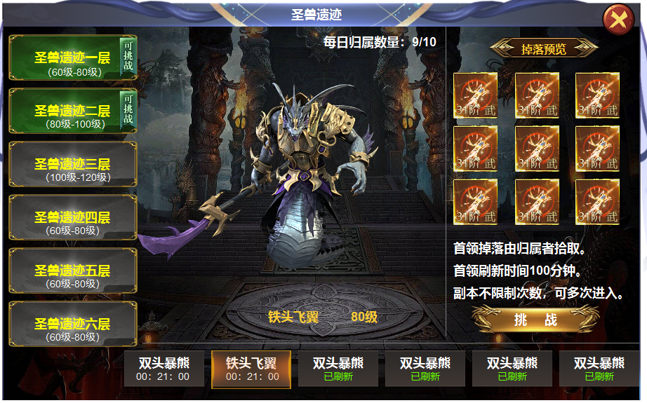
2
4

3
 |  | 1 | 标题栏 |  | 1 | 副本界面
 |  | 2 | 列表 |  |  | ▶ | 标题栏，主界面点击【圣兽遗迹】功能按钮打开。
 |  |  | ▶ | 置灰，正常，选中三种状态颜色底 | 2 | 副本列表
 |  |  | ▶ | 【可挑战】小标签 |  | ▶ | 副本共有六层，对应角色等级开放，怪物等级越高掉落物品等级越高。
 |  | 3 | 模型展示 |  |  | ▶ | 副本是公共副本，任意玩家可以随便进入，不限制次数，怪物末刀归属，归属次数用完后，副本内此时攻击首领没有伤害，每次攻击后都弹出tip“次数已经用完，无法造成伤害。
 |  |  | ▶ | 显示首领模型，背景原画，名称 |  | ▶ | 已解锁的副本显示常规颜色，右上角有【可挑战】小标记，解锁的所有副本全标记可挑战
 |  | 4 | 掉落预览 |  |  | ▶ | 首次进入时默认一层，手动选择后，有选中状态，右侧展开副本内怪物详情。
 |  |  | ▶ | 标题框体，道具底框 |  | ▶ | 未解锁 的副本点击也可以打开右侧详情，但是点击【挑战】按钮时显示 不满足进入条件
 |  | 5 | 挑战按钮 |  | 3 | 首领展示
 |  | 6 | 首领详情 |  |  | ▶ | 显示每日归属次数，次数为角色今日击杀遗迹BOSS的总数量。
 |  |  | ▶ | 首领名称框体，选中状态 |  | ▶ | 显示首领模型，下方【6】点击切换时，模型变化。
 |  |  |  |  | 4 | 掉落预览
 |  |  |  |  |  | ▶ | 掉落预览为BOSS掉落，切换不同的BOSS，掉落随之变换。
5
 |  |  |  |  | 5 | 挑战按钮
 |  |  |  |  |  | ▶ | 点击按钮可进入副本挑战，次数不足时，点击显示：今日归属次数已用完。
 |  |  |  |  |  | ▶ | 未解锁 的副本界面，点击【挑战】按钮时显示： 不满足进入条件
 |  |  |  |  | 6 | 首领状态
 |  |  |  |  |  | ▶ | 点击上方显示首领模型和掉落预览，按钮有选中状态。首次打开默认第一个首领
6
 |  |  |  |  |  | ▶ | 显示首领名称和刷新倒计时，已刷新的显示为已刷新
 |  |  |  |  |  | ▶ | 副本内首领死亡，界面同步倒计时开始计时。

表格结构
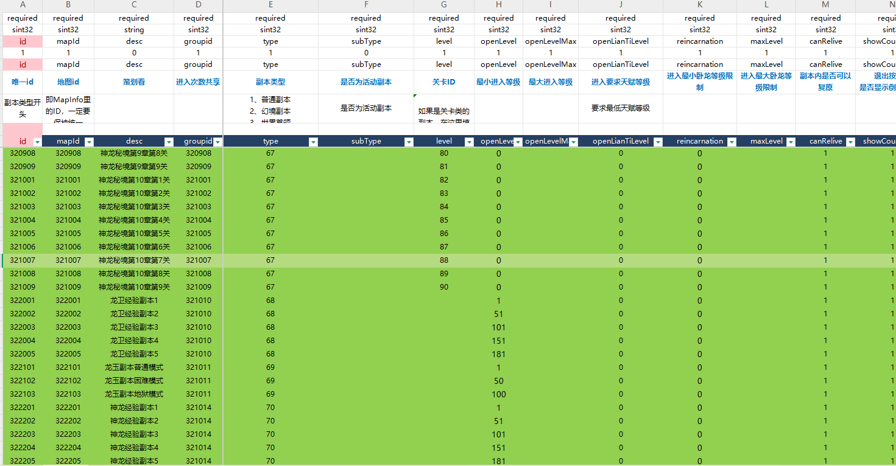
表结构设计

 | instance

参考图
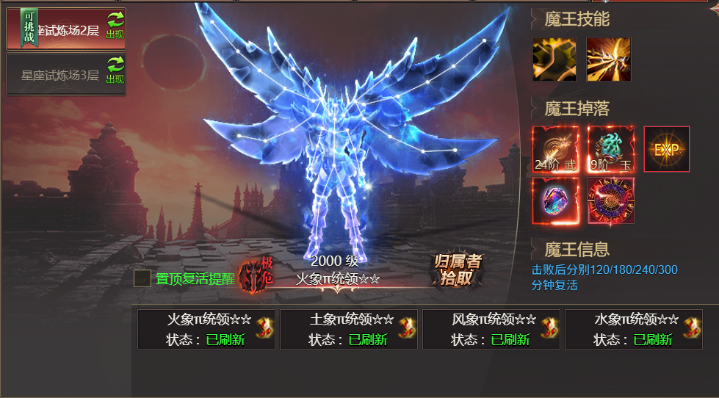
参考图

 | 其他游戏界面

